Sheet1
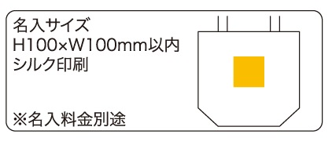
提 案 書

コットン保冷温トートバッグ |  | 参考上代 | ¥780 | 販売価格
 |  | （税別） |  | （税別）
【JAN】 | 4570168130315
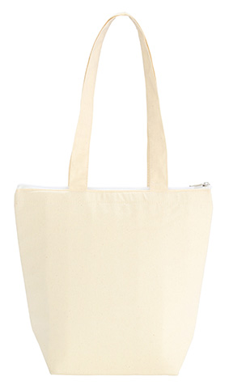 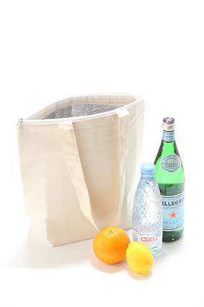 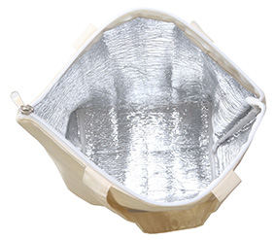 |  |  | 【品番】 7740-60 【本体サイズ】 320×130×300mm 【パッケージサイズ】 340×15×330mm 【個装形態】 ポリ袋入 【材質】 コットン、アルミ蒸着フィルム 【入数】 120 【商品説明】 コットン生地が優しいイメージの保冷温トートバッグ 【生産国】 中国

